日工会外需国・地域別受注実績2026
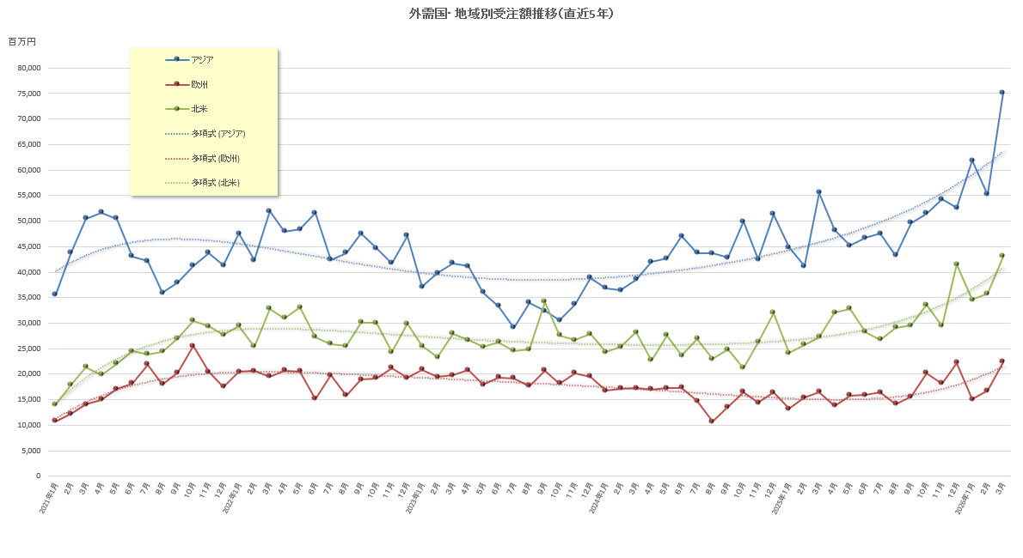
日工会 外需国・地域別受注実績 |  |  |  |  |  |  | 2005年～前年は年間統計(社)日本工作機械工業会に掲載 |  |  |  |  |  |  |  |  |  |  |  |  |  |  |  |  |  |  |  |  | (百万円、％）
2026年 |  |  | １月 | 前年比 | ２月 | 前年比 | ３月 | 前年比 | ４月 | 前年比 | ５月 | 前年比 | ６月 | 前年比 | ７月 | 前年比 | ８月 | 前年比 | ９月 | 前年比 | １０月 | 前年比 | １１月 | 前年比 | １２月 | 前年比 | 年累計 | 前年比
東アジア | 韓 国 |  | 2,835 | 107.8 | 2,996 | 98.5 | 2,655 | 102.6 |  | 0.0 |  | 0.0 |  | 0.0 |  | 0.0 |  | 0.0 |  | 0.0 |  | 0.0 |  | 0.0 |  | 0.0 | 8,486 | 102.8
 | 台 湾 |  | 3,356 | 261.2 | 1,898 | 112.8 | 2,199 | 100.8 |  | 0.0 |  | 0.0 |  | 0.0 |  | 0.0 |  | 0.0 |  | 0.0 |  | 0.0 |  | 0.0 |  | 0.0 | 7,453 | 177.0
 | 中 国 |  | 43,298 | 156.9 | 37,456 | 140.4 | 51,353 | 142.3 |  | 0.0 |  | 0.0 |  | 0.0 |  | 0.0 |  | 0.0 |  | 0.0 |  | 0.0 |  | 0.0 |  | 0.0 | 132,107 | 146.2
 | そ の 他 |  | 0 | - | 0 | - | 0 | - |  | 0.0 |  | 0.0 |  | 0.0 |  | 0.0 |  | 0.0 |  | 0.0 |  | 0.0 |  | 0.0 |  | 0.0 | 0 | -
 | 小 計 |  | 49,489 | 156.8 | 42,350 | 134.8 | 56,207 | 137.6 | 0 | 0.0 | 0 | 0.0 | 0 | 0.0 | 0 | 0.0 | 0 | 0.0 | 0 | 0.0 | 0 | 0.0 | 0 | 0.0 | 0 | 0.0 | 148,046 | 142.6
その他のアジア | タ イ |  | 1,832 | 173.3 | 1,125 | 100.0 | 2,221 | 185.1 |  | 0.0 |  | 0.0 |  | 0.0 |  | 0.0 |  | 0.0 |  | 0.0 |  | 0.0 |  | 0.0 |  | 0.0 | 5,178 | 153.1
 | マレーシア |  | 874 | 261.7 | 512 | 80.8 | 1,107 | 198.0 |  | 0.0 |  | 0.0 |  | 0.0 |  | 0.0 |  | 0.0 |  | 0.0 |  | 0.0 |  | 0.0 |  | 0.0 | 2,493 | 163.3
 | シンガポール |  | 726 | 133.9 | 1,126 | 214.5 | 579 | 71.1 |  | 0.0 |  | 0.0 |  | 0.0 |  | 0.0 |  | 0.0 |  | 0.0 |  | 0.0 |  | 0.0 |  | 0.0 | 2,431 | 129.2
 | フィリピン |  | 245 | 66.2 | 484 | 353.3 | 1,055 | 708.1 |  | 0.0 |  | 0.0 |  | 0.0 |  | 0.0 |  | 0.0 |  | 0.0 |  | 0.0 |  | 0.0 |  | 0.0 | 1,784 | 272.0
 | インドネシア |  | 414 | 65.5 | 609 | 87.5 | 409 | 85.2 |  | 0.0 |  | 0.0 |  | 0.0 |  | 0.0 |  | 0.0 |  | 0.0 |  | 0.0 |  | 0.0 |  | 0.0 | 1,432 | 79.2
 | ベトナム |  | 1,312 | 75.3 | 803 | 67.6 | 1,142 | 70.5 |  | 0.0 |  | 0.0 |  | 0.0 |  | 0.0 |  | 0.0 |  | 0.0 |  | 0.0 |  | 0.0 |  | 0.0 | 3,257 | 71.6
 | イ ン ド |  | 5,839 | 69.6 | 7,877 | 146.2 | 11,663 | 118.8 |  | 0.0 |  | 0.0 |  | 0.0 |  | 0.0 |  | 0.0 |  | 0.0 |  | 0.0 |  | 0.0 |  | 0.0 | 25,379 | 107.6
 | そ の 他 |  | 1,123 | 630.9 | 314 | 3925.0 | 708 | 8850.0 |  | 0.0 |  | 0.0 |  | 0.0 |  | 0.0 |  | 0.0 |  | 0.0 |  | 0.0 |  | 0.0 |  | 0.0 | 2,145 | 1105.7
 | 小 計 |  | 12,365 | 93.4 | 12,850 | 132.5 | 18,884 | 128.9 | 0 | 0.0 | 0 | 0.0 | 0 | 0.0 | 0 | 0.0 | 0 | 0.0 | 0 | 0.0 | 0 | 0.0 | 0 | 0.0 | 0 | 0.0 | 44,099 | 117.3
ア ジ ア 小 計 |  |  | 61,854 | 138.1 | 55,200 | 134.3 | 75,091 | 135.3 | 0 | 0.0 | 0 | 0.0 | 0 | 0.0 | 0 | 0.0 | 0 | 0.0 | 0 | 0.0 | 0 | 0.0 | 0 | 0.0 | 0 | 0.0 | 192,145 | 135.9
欧 州 | Ｅ Ｕ | ドイツ | 3,808 | 125.2 | 3,948 | 104.2 | 4,291 | 123.2 |  | 0.0 |  | 0.0 |  | 0.0 |  | 0.0 |  | 0.0 |  | 0.0 |  | 0.0 |  | 0.0 |  | 0.0 | 12,047 | 116.8
 |  | イタリア | 2,173 | 144.1 | 2,171 | 132.1 | 3,498 | 127.7 |  | 0.0 |  | 0.0 |  | 0.0 |  | 0.0 |  | 0.0 |  | 0.0 |  | 0.0 |  | 0.0 |  | 0.0 | 7,842 | 133.1
 |  | フランス | 1,519 | 79.0 | 1,095 | 67.0 | 2,735 | 141.1 |  | 0.0 |  | 0.0 |  | 0.0 |  | 0.0 |  | 0.0 |  | 0.0 |  | 0.0 |  | 0.0 |  | 0.0 | 5,349 | 97.3
 |  | 中欧 | 1,643 | 193.1 | 1,407 | 111.5 | 3,016 | 202.8 |  | 0.0 |  | 0.0 |  | 0.0 |  | 0.0 |  | 0.0 |  | 0.0 |  | 0.0 |  | 0.0 |  | 0.0 | 6,066 | 168.5
 |  | その他 | 2,687 | 128.1 | 3,923 | 150.0 | 3,287 | 132.5 |  | 0.0 |  | 0.0 |  | 0.0 |  | 0.0 |  | 0.0 |  | 0.0 |  | 0.0 |  | 0.0 |  | 0.0 | 9,897 | 137.6
 |  | 小計 | 11,830 | 125.6 | 12,544 | 114.6 | 16,827 | 138.7 | 0 | 0.0 | 0 | 0.0 | 0 | 0.0 | 0 | 0.0 | 0 | 0.0 | 0 | 0.0 | 0 | 0.0 | 0 | 0.0 | 0 | 0.0 | 41,201 | 126.8
 | その他西欧 |  | 3,101 | 85.7 | 4,094 | 99.1 | 5,439 | 126.6 |  | 0.0 |  | 0.0 |  | 0.0 |  | 0.0 |  | 0.0 |  | 0.0 |  | 0.0 |  | 0.0 |  | 0.0 | 12,634 | 104.9
 |  | うちイギリス | 1,355 | 85.1 | 1,804 | 105.9 | 2,093 | 110.0 |  | 0.0 |  | 0.0 |  | 0.0 |  | 0.0 |  | 0.0 |  | 0.0 |  | 0.0 |  | 0.0 |  | 0.0 | 5,252 | 101.1
 |  | うちトルコ | 1,089 | 111.1 | 1,705 | 100.1 | 2,410 | 179.7 |  | 0.0 |  | 0.0 |  | 0.0 |  | 0.0 |  | 0.0 |  | 0.0 |  | 0.0 |  | 0.0 |  | 0.0 | 5,204 | 129.3
 |  | うちスイス | 435 | 81.2 | 511 | 88.9 | 715 | 93.0 |  | 0.0 |  | 0.0 |  | 0.0 |  | 0.0 |  | 0.0 |  | 0.0 |  | 0.0 |  | 0.0 |  | 0.0 | 1,661 | 88.4
 | 東 欧 |  | 107 | 63.3 | 71 | 21.6 | 106 | 129.3 |  | 0.0 |  | 0.0 |  | 0.0 |  | 0.0 |  | 0.0 |  | 0.0 |  | 0.0 |  | 0.0 |  | 0.0 | 284 | 49.1
 | ロシア・その他 |  | 13 | 130.0 | 3 | 17.6 | 5 | 35.7 |  | 0.0 |  | 0.0 |  | 0.0 |  | 0.0 |  | 0.0 |  | 0.0 |  | 0.0 |  | 0.0 |  | 0.0 | 21 | 51.2
 | 小 計 |  | 15,051 | 113.9 | 16,712 | 108.4 | 22,377 | 135.4 | 0 | 0.0 | 0 | 0.0 | 0 | 0.0 | 0 | 0.0 | 0 | 0.0 | 0 | 0.0 | 0 | 0.0 | 0 | 0.0 | 0 | 0.0 | 54,140 | 119.9
北米 | ア メ リ カ |  | 31,094 | 149.7 | 31,211 | 135.5 | 39,265 | 158.9 |  | 0.0 |  | 0.0 |  | 0.0 |  | 0.0 |  | 0.0 |  | 0.0 |  | 0.0 |  | 0.0 |  | 0.0 | 101,570 | 148.3
 | カ ナ ダ |  | 1,849 | 100.5 | 2,429 | 141.3 | 2,259 | 380.9 |  | 0.0 |  | 0.0 |  | 0.0 |  | 0.0 |  | 0.0 |  | 0.0 |  | 0.0 |  | 0.0 |  | 0.0 | 6,537 | 157.5
 | メ キ シ コ |  | 1,611 | 103.9 | 2,129 | 213.5 | 1,540 | 77.7 |  | 0.0 |  | 0.0 |  | 0.0 |  | 0.0 |  | 0.0 |  | 0.0 |  | 0.0 |  | 0.0 |  | 0.0 | 5,280 | 116.6
 | 小 計 |  | 34,554 | 143.0 | 35,769 | 139.0 | 43,064 | 157.9 | 0 | 0.0 | 0 | 0.0 | 0 | 0.0 | 0 | 0.0 | 0 | 0.0 | 0 | 0.0 | 0 | 0.0 | 0 | 0.0 | 0 | 0.0 | 113,387 | 146.9
中南米 | ブ ラ ジ ル |  | 642 | 91.8 | 840 | 137.5 | 982 | 63.3 |  | 0.0 |  | 0.0 |  | 0.0 |  | 0.0 |  | 0.0 |  | 0.0 |  | 0.0 |  | 0.0 |  | 0.0 | 2,464 | 86.1
 | そ の 他 |  | 138 | 475.9 | 43 | 9.8 | 16 | 15.1 |  | 0.0 |  | 0.0 |  | 0.0 |  | 0.0 |  | 0.0 |  | 0.0 |  | 0.0 |  | 0.0 |  | 0.0 | 197 | 34.3
 | 小 計 |  | 780 | 107.1 | 883 | 84.1 | 998 | 60.2 | 0 | 0.0 | 0 | 0.0 | 0 | 0.0 | 0 | 0.0 | 0 | 0.0 | 0 | 0.0 | 0 | 0.0 | 0 | 0.0 | 0 | 0.0 | 2,661 | 77.4
オセアニア | オーストラリア |  | 387 | 55.2 | 621 | 133.3 | 940 | 153.8 |  | 0.0 |  | 0.0 |  | 0.0 |  | 0.0 |  | 0.0 |  | 0.0 |  | 0.0 |  | 0.0 |  | 0.0 | 1,948 | 109.6
 | そ の 他 |  | 4 | 200.0 | 40 | 4000.0 | 174 | - |  | 0.0 |  | 0.0 |  | 0.0 |  | 0.0 |  | 0.0 |  | 0.0 |  | 0.0 |  | 0.0 |  | 0.0 | 218 | 7266.7
 | 小 計 |  | 391 | 55.6 | 661 | 141.5 | 1,114 | 182.3 | 0 | 0.0 | 0 | 0.0 | 0 | 0.0 | 0 | 0.0 | 0 | 0.0 | 0 | 0.0 | 0 | 0.0 | 0 | 0.0 | 0 | 0.0 | 2,166 | 121.6
中 東 |  |  | 302 | 80.3 | 170 | 35.6 | 234 | 89.3 |  | 0.0 |  | 0.0 |  | 0.0 |  | 0.0 |  | 0.0 |  | 0.0 |  | 0.0 |  | 0.0 |  | 0.0 | 706 | 63.3
アフリカ |  |  | 23 | 13.7 | 185 | 112.1 | 119 | - |  | 0.0 |  | 0.0 |  | 0.0 |  | 0.0 |  | 0.0 |  | 0.0 |  | 0.0 |  | 0.0 |  | 0.0 | 327 | 98.2
合 |  | 計 | 112,955 | 134.2 | 109,580 | 129.8 | 142,997 | 140.4 | 0 | 0.0 | 0 | 0.0 | 0 | 0.0 | 0 | 0.0 | 0 | 0.0 | 0 | 0.0 | 0 | 0.0 | 0 | 0.0 | 0 | 0.0 | 365,532 | 135.2
 | うちＮＣ機 |  | 111,969 | 133.5 | 108,563 | 129.7 | 141,779 | 140.0 |  | 0.0 |  | 0.0 |  | 0.0 |  | 0.0 |  | 0.0 |  | 0.0 |  | 0.0 |  | 0.0 |  | 0.0 | 362,311 | 134.7

(注) | １．21年1月より、イギリスを「ＥＵ」から「その他の西欧」移行。
 | ２．当月又は前年実績値が「マイナス」及び「０」の場合、もしくは実績値の無い場合は、前年比の表示を「-」とする。

2025
日工会 外需国・地域別受注実績 |  |  |  |  |  |  | 2005年～前年は年間統計(社)日本工作機械工業会に掲載 |  |  |  |  |  |  |  |  |  |  |  |  |  |  |  |  |  |  |  |  | (百万円、％）
2025年 |  |  | １月 | 前年比 | ２月 | 前年比 | ３月 | 前年比 | ４月 | 前年比 | ５月 | 前年比 | ６月 | 前年比 | ７月 | 前年比 | ８月 | 前年比 | ９月 | 前年比 | １０月 | 前年比 | １１月 | 前年比 | １２月 | 前年比 | 年累計 | 前年比
東アジア | 韓 国 |  | 2,629 | 106.4 | 3,041 | 171.9 | 2,587 | 131.1 | 3,238 | 102.4 | 2,396 | 80.1 | 1,941 | 81.7 | 1,841 | 82.4 | 2,086 | 54.5 | 2,531 | 123.8 | 4,311 | 151.8 | 2,836 | 187.8 | 1,924 | 80.0 | 29,437 | 108.2
 | 台 湾 |  | 1,285 | 76.9 | 1,683 | 119.8 | 2,182 | 108.9 | 1,825 | 83.9 | 1,619 | 72.8 | 1,268 | 44.3 | 1,550 | 71.2 | 1,118 | 98.6 | 1,486 | 63.9 | 2,142 | 127.3 | 1,811 | 175.1 | 1,328 | 81.1 | 17,969 | 86.8
 | 中 国 |  | 27,600 | 121.7 | 26,684 | 116.9 | 36,087 | 142.2 | 33,980 | 127.9 | 30,954 | 110.6 | 32,177 | 101.5 | 31,954 | 108.3 | 29,324 | 102.8 | 34,283 | 125.0 | 31,791 | 109.6 | 38,128 | 130.0 | 37,125 | 102.4 | 352,962 | 117.3
 | そ の 他 |  | 42 | - | 0 | - | 0 | 0.0 | 65 | 185.7 | 0 | - | 0 | - | 0 | - | 0 | - | 0 | - | 0 | - | 0 | - | 0 | - | 107 | 26.0
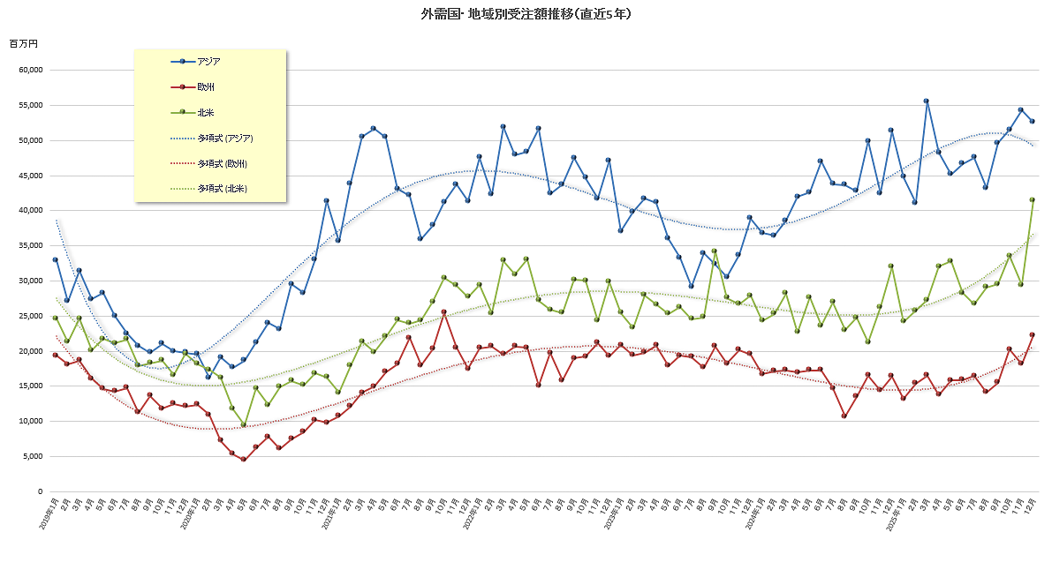
 | 小 計 |  | 31,556 | 117.6 | 31,408 | 120.8 | 40,856 | 138.0 | 39,108 | 122.5 | 34,969 | 105.3 | 35,386 | 95.8 | 35,345 | 104.2 | 32,528 | 96.8 | 38,300 | 120.5 | 38,244 | 114.0 | 42,775 | 134.2 | 40,377 | 100.2 | 440,852 | 112.7
その他のアジア | タ イ |  | 1,057 | 47.0 | 1,125 | 67.5 | 1,200 | 79.1 | 1,267 | 115.0 | 2,662 | 121.8 | 1,500 | 58.6 | 1,030 | 65.0 | 1,787 | 172.2 | 1,438 | 79.5 | 1,947 | 212.6 | 1,618 | 139.2 | 1,523 | 119.6 | 16,631 | 93.5
 | マレーシア |  | 334 | 33.8 | 634 | 75.1 | 559 | 56.9 | 969 | 84.2 | 922 | 84.8 | 670 | 71.8 | 903 | 80.8 | 925 | 125.0 | 793 | 254.2 | 1,635 | 181.5 | 525 | 146.2 | 895 | 147.0 | 8,869 | 94.2
 | シンガポール |  | 542 | 59.6 | 525 | 144.2 | 814 | 171.0 | 986 | 365.2 | 442 | 70.4 | 513 | 152.2 | 800 | 261.4 | 564 | 191.2 | 715 | 84.9 | 991 | 217.8 | 919 | 302.3 | 968 | 124.7 | 7,811 | 150.6
 | フィリピン |  | 370 | 445.8 | 137 | 39.7 | 149 | 62.6 | 84 | 56.4 | 142 | 125.7 | 152 | 49.5 | 68 | 111.5 | 105 | 87.5 | 487 | 130.9 | 386 | 242.8 | 454 | 1135.0 | 417 | 105.3 | 2,951 | 106.8
 | インドネシア |  | 632 | 123.4 | 696 | 175.8 | 480 | 221.2 | 223 | 45.7 | 453 | 241.0 | 353 | 70.2 | 364 | 58.2 | 455 | 112.3 | 1,245 | 295.0 | 1,697 | 508.1 | 614 | 104.6 | 514 | 138.5 | 7,726 | 161.3
 | ベトナム |  | 1,743 | 171.9 | 1,187 | 71.7 | 1,621 | 137.1 | 851 | 64.9 | 1,034 | 108.3 | 2,923 | 382.6 | 2,923 | 247.7 | 1,848 | 85.1 | 1,310 | 64.2 | 955 | 24.7 | 1,125 | 43.8 | 1,091 | 43.4 | 17,520 | 93.7
 | イ ン ド |  | 8,387 | 198.1 | 5,388 | 104.4 | 9,821 | 227.5 | 4,744 | 85.5 | 4,527 | 107.8 | 5,143 | 110.5 | 6,111 | 122.5 | 4,982 | 94.6 | 5,322 | 96.2 | 4,898 | 50.4 | 5,900 | 106.2 | 6,390 | 126.4 | 65,223 | 110.2
 | そ の 他 |  | 178 | 8900.0 | 8 | 266.7 | 8 | 61.5 | 6 | 200.0 | 16 | 27.6 | 35 | 1166.7 | 1 | 33.3 | 3 | 42.9 | 4 | - | 747 | 12450.0 | 366 | 7320.0 | 369 | 1757.1 | 1,372 | -
 | 小 計 |  | 13,243 | 132.6 | 9,700 | 93.0 | 14,652 | 163.8 | 9,130 | 91.1 | 10,198 | 108.4 | 11,289 | 112.2 | 12,200 | 123.7 | 10,669 | 106.2 | 11,314 | 102.7 | 13,256 | 81.1 | 11,521 | 108.9 | 12,167 | 110.4 | 139,339 | 109.0
ア ジ ア 小 計 |  |  | 44,799 | 121.7 | 41,108 | 112.9 | 55,508 | 144.0 | 48,238 | 115.0 | 45,167 | 106.0 | 46,675 | 99.3 | 47,545 | 108.6 | 43,197 | 99.0 | 49,614 | 115.9 | 51,500 | 103.2 | 54,296 | 127.9 | 52,544 | 102.4 | 580,191 | 113.3
欧 州 | Ｅ Ｕ | ドイツ | 3,042 | 83.0 | 3,789 | 91.5 | 3,483 | 85.1 | 3,379 | 98.3 | 3,627 | 103.1 | 3,551 | 79.5 | 3,435 | 93.3 | 2,720 | 107.3 | 3,604 | 100.8 | 4,303 | 165.0 | 4,163 | 149.9 | 4,276 | 147.2 | 39,096 | 101.5
 |  | イタリア | 1,508 | 60.8 | 1,644 | 97.0 | 2,740 | 136.2 | 2,356 | 85.1 | 3,257 | 135.3 | 2,026 | 95.3 | 2,553 | 133.0 | 1,733 | 178.1 | 2,251 | 100.9 | 2,899 | 170.1 | 2,703 | 159.0 | 2,069 | 105.6 | 25,670 | 116.6
 |  | フランス | 1,923 | 143.7 | 1,634 | 69.5 | 1,939 | 120.7 | 1,371 | 79.9 | 2,138 | 111.8 | 2,171 | 83.0 | 2,034 | 93.8 | 928 | 71.7 | 2,343 | 145.3 | 2,468 | 110.4 | 1,843 | 89.6 | 4,395 | 189.5 | 20,792 | 99.4
 |  | 中欧 | 851 | 64.9 | 1,262 | 63.6 | 1,487 | 86.5 | 673 | 54.2 | 1,347 | 86.3 | 1,097 | 109.0 | 1,176 | 90.3 | 1,898 | 170.8 | 1,324 | 111.1 | 1,746 | 148.0 | 1,903 | 191.8 | 1,958 | 128.8 | 14,764 | 101.1
 |  | その他 | 2,098 | 51.5 | 2,615 | 86.8 | 2,480 | 70.7 | 2,160 | 64.8 | 2,566 | 71.9 | 2,763 | 75.8 | 3,140 | 131.6 | 2,340 | 130.7 | 3,037 | 163.5 | 3,585 | 125.2 | 2,930 | 105.7 | 4,385 | 155.1 | 29,714 | 90.6
 |  | 小計 | 9,422 | 73.2 | 10,944 | 83.0 | 12,129 | 93.7 | 9,939 | 79.5 | 12,935 | 99.7 | 11,608 | 83.8 | 12,338 | 107.7 | 9,619 | 124.9 | 12,559 | 119.9 | 15,001 | 141.7 | 13,542 | 131.5 | 17,083 | 148.1 | 147,119 | 100.9
 | その他西欧 |  | 3,617 | 95.2 | 4,133 | 110.2 | 4,296 | 102.8 | 3,701 | 83.4 | 2,768 | 65.0 | 3,469 | 104.2 | 3,967 | 132.0 | 4,433 | 151.0 | 2,924 | 103.6 | 5,045 | 87.9 | 4,345 | 105.6 | 5,023 | 106.4 | 42,698 | 100.8
 |  | うちイギリス | 1,592 | 123.3 | 1,703 | 105.3 | 1,902 | 122.3 | 1,517 | 89.3 | 1,058 | 57.1 | 1,704 | 111.6 | 1,854 | 157.9 | 2,049 | 180.4 | 869 | 95.6 | 2,361 | 128.0 | 2,181 | 128.8 | 1,799 | 100.4 | 18,790 | 115.3
 |  | うちトルコ | 980 | 57.7 | 1,704 | 117.8 | 1,341 | 83.2 | 1,361 | 65.2 | 901 | 47.7 | 1,030 | 73.6 | -71 | -6.2 | 1,650 | 140.3 | 1,407 | 112.0 | 1,198 | 47.7 | 963 | 60.1 | 1,829 | 86.9 | 12,464 | 69.9
 |  | うちスイス | 536 | 66.0 | 575 | 88.1 | 769 | 103.8 | 626 | 158.1 | 627 | 164.1 | 692 | 270.3 | 1,004 | 210.0 | 519 | 169.6 | 474 | 72.5 | 1,152 | 204.6 | 938 | 141.9 | 1,059 | 218.4 | 7,912 | 134.1
 | 東 欧 |  | 169 | 241.4 | 328 | 164.0 | 82 | 62.6 | 123 | 1230.0 | 99 | 380.8 | 828 | 773.8 | 132 | 55.2 | 86 | 136.5 | 52 | 25.4 | 150 | 111.1 | 239 | - | 95 | 123.4 | 2,288 | 194.9
 | ロシア・その他 |  | 10 | 250.0 | 17 | 212.5 | 14 | 233.3 | 13 | 185.7 | 31 | 442.9 | 13 | 185.7 | 2 | 28.6 | 5 | 100.0 | 9 | 180.0 | 9 | 21.4 | 15 | 107.1 | 14 | 40.0 | 138 | 123.2
 | 小 計 |  | 13,218 | 79.0 | 15,422 | 90.0 | 16,521 | 95.7 | 13,776 | 81.3 | 15,833 | 91.7 | 15,918 | 92.0 | 16,439 | 111.8 | 14,143 | 132.1 | 15,544 | 115.1 | 20,205 | 122.4 | 18,141 | 125.8 | 22,215 | 135.7 | 197,375 | 99.3
北米 | ア メ リ カ |  | 20,768 | 98.7 | 23,026 | 102.0 | 24,703 | 102.1 | 27,226 | 144.1 | 28,990 | 122.8 | 24,929 | 116.5 | 23,791 | 103.6 | 24,080 | 117.4 | 25,902 | 116.9 | 28,293 | 162.4 | 26,395 | 112.0 | 34,581 | 119.5 | 278,103 | 116.7
 | カ ナ ダ |  | 1,839 | 105.2 | 1,719 | 122.5 | 593 | 41.0 | 831 | 38.3 | 1,260 | 75.6 | 948 | 71.1 | 1,118 | 74.1 | 3,597 | 402.3 | 1,108 | 83.7 | 1,596 | 62.3 | 1,268 | 81.0 | 1,281 | 76.8 | 15,877 | 90.1
 | メ キ シ コ |  | 1,551 | 101.7 | 997 | 60.2 | 1,981 | 76.7 | 3,968 | 243.1 | 2,541 | 107.4 | 2,364 | 269.9 | 1,804 | 73.1 | 1,400 | 88.7 | 2,542 | 196.1 | 3,661 | 300.1 | 1,758 | 160.5 | 5,593 | 407.1 | 24,567 | 134.3
 | 小 計 |  | 24,158 | 99.3 | 25,742 | 100.4 | 27,277 | 96.7 | 32,025 | 141.1 | 32,791 | 118.7 | 28,241 | 119.7 | 26,713 | 99.1 | 29,077 | 126.5 | 29,552 | 119.3 | 33,550 | 158.2 | 29,421 | 112.1 | 41,455 | 129.6 | 360,002 | 116.1
中南米 | ブ ラ ジ ル |  | 699 | 153.6 | 611 | 55.9 | 1,552 | 125.1 | 650 | 38.1 | 853 | 123.1 | 896 | 139.6 | 952 | 94.0 | 1,018 | 247.7 | 368 | 81.1 | 1,146 | 173.4 | 1,072 | 182.6 | 877 | 73.5 | 9,817 | 109.6
 | そ の 他 |  | 29 | 13.6 | 439 | 2195.0 | 106 | 392.6 | 177 | 536.4 | 50 | 39.1 | 52 | 1.5 | 107 | 148.6 | 33 | 91.7 | -119 | - | 167 | 77.7 | 9 | 8.0 | 105 | 125.0 | 1,050 | 23.0
 | 小 計 |  | 728 | 109.0 | 1,050 | 94.3 | 1,658 | 130.8 | 827 | 47.6 | 903 | 110.0 | 948 | 23.1 | 1,059 | 97.6 | 1,051 | 235.1 | 249 | 35.6 | 1,313 | 149.9 | 1,081 | 154.4 | 982 | 76.9 | 11,849 | 80.4
オセアニア | オーストラリア |  | 701 | 114.7 | 466 | 78.3 | 611 | 115.1 | 520 | 163.5 | 435 | 50.1 | 1,043 | 123.9 | 468 | 68.3 | 455 | 84.1 | 567 | 90.9 | 665 | 111.2 | 525 | 84.0 | 375 | 58.3 | 6,456 | 94.4
 | そ の 他 |  | 2 | 1.4 | 1 | 1.1 | 0 | 0.0 | 59 | 88.1 | 180 | 216.9 | 82 | 328.0 | 72 | 124.1 | 87 | 202.3 | 54 | 93.1 | 112 | 11200.0 | 58 | 20.6 | 328 | 194.1 | 707 | 80.2
 | 小 計 |  | 703 | 93.9 | 467 | 68.3 | 611 | 107.6 | 579 | 150.4 | 615 | 64.7 | 1,125 | 129.8 | 540 | 72.7 | 542 | 92.8 | 621 | 91.1 | 777 | 129.7 | 583 | 64.3 | 703 | 86.6 | 7,866 | 92.8
中 東 |  |  | 376 | 37.5 | 477 | 88.3 | 262 | 78.4 | 228 | 30.8 | 259 | 67.4 | 386 | 294.7 | 590 | 65.4 | 225 | 234.4 | 126 | 11.5 | 389 | 219.8 | 1,422 | 544.8 | 599 | 92.9 | 4,740 | 83.7
アフリカ |  |  | 168 | 305.5 | 165 | 141.0 | 0 | 0.0 | 162 | 265.6 | 134 | 496.3 | 1 | - | 25 | 30.5 | 42 | 32.6 | -205 | - | 29 | - | 74 | 231.3 | 240 | 30.7 | 595 | 71.9
合 |  | 計 | 84,150 | 104.7 | 84,431 | 103.4 | 101,837 | 117.9 | 95,835 | 113.4 | 95,702 | 106.7 | 93,294 | 100.3 | 92,911 | 105.3 | 88,277 | 112.3 | 95,501 | 113.9 | 107,763 | 120.9 | 105,018 | 123.6 | 118,738 | 115.1 | 1,163,457 | 111.1
 | うちＮＣ機 |  | 83,878 | 105.6 | 83,727 | 103.0 | 101,272 | 117.9 | 95,157 | 113.0 | 94,721 | 106.2 | 92,916 | 100.4 | 92,525 | 105.5 | 87,917 | 112.4 | 95,170 | 113.9 | 106,577 | 120.4 | 104,135 | 123.3 | 117,768 | 114.5 | 1,155,763 | 111.0

(注) | １．21年1月より、イギリスを「ＥＵ」から「その他の西欧」移行。
 | ２．当月又は前年実績値が「マイナス」及び「０」の場合、もしくは実績値の無い場合は、前年比の表示を「-」とする。

